Portada
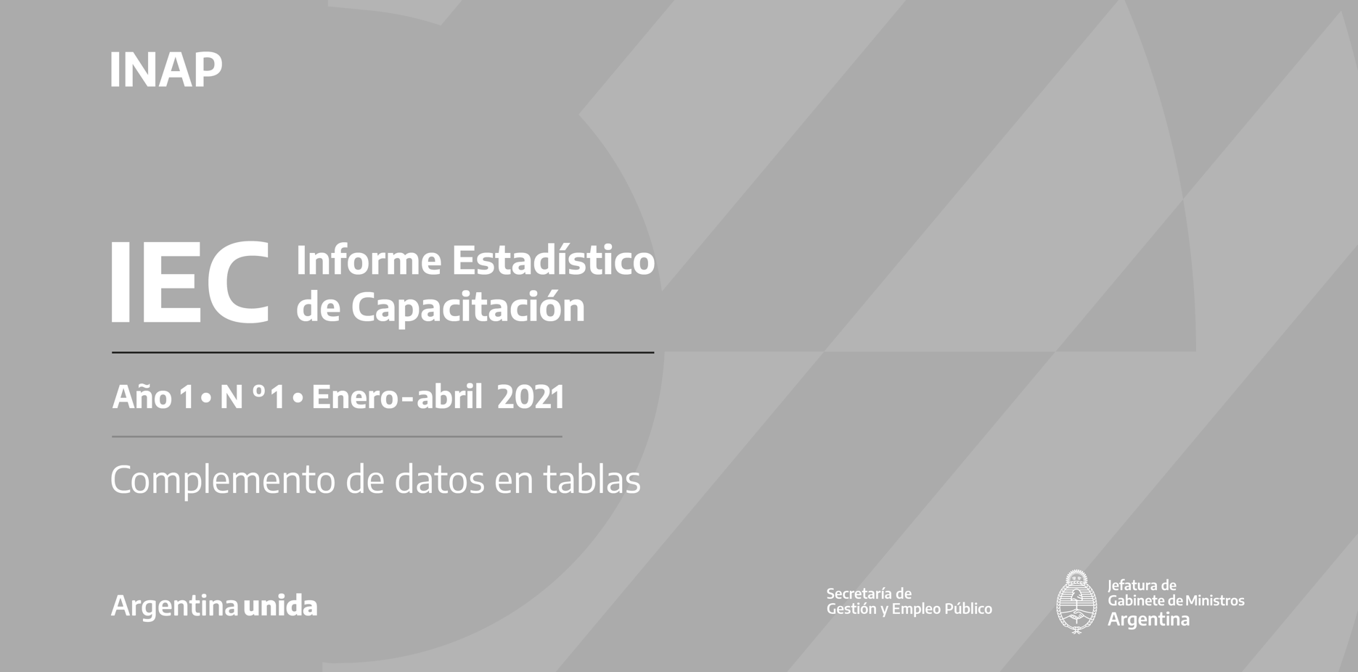

1.2021 Primer cuatrimestre 2021

